mapa1
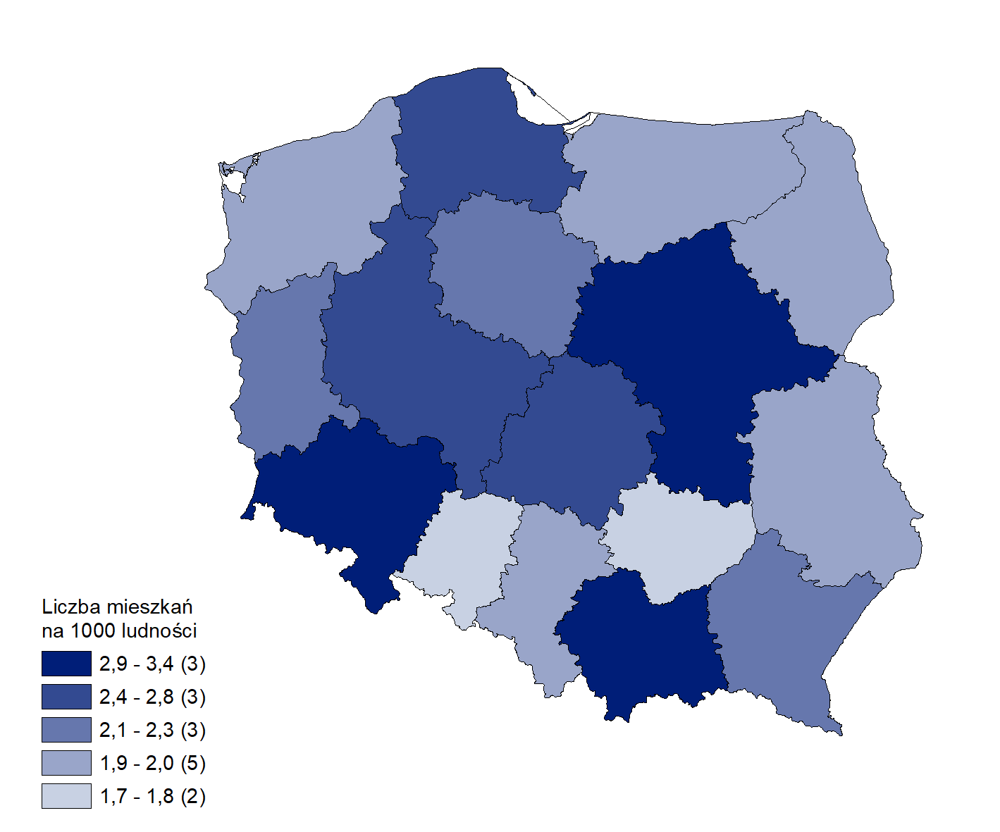
Mieszkania oddane do użytkowania w 1 półroczu 2026 r. w przeliczeniu na 1 tys. ludności
Województwo
mazowieckie | 3.4
dolnośląskie | 3.1
małopolskie | 3.0
wielkopolskie | 2.8
pomorskie | 2.7
łódzkie | 2.5
kujawsko-pomorskie | 2.2
lubuskie | 2.2
podkarpackie | 2.2
zachodniopomorskie | 2.0
warmińsko-mazurskie | 2.0
śląskie | 2.0
lubelskie | 2.0
podlaskie | 1.9
świętokrzyskie | 1.8
opolskie | 1.7

